상품제안서
일체형 도킹형 보조배터리 5000mah 샤인스틱 파워뱅크 도킹배터리 c타입 8핀선택 배터리 레이저인쇄 d072 | 상품코드: F28480

 |  |  |  |  |  |  | 02-412-0044 | www.easy1.co.kr
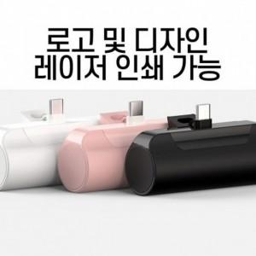

【상세/제작정보】

【인쇄/포장옵션】 | 실크, 레이저 / 포장지포장

【공급단가】 | 수량 | 100~ | 300~ | 500~ | 1,000~ | 3,000~
*VAT별도 | 단가 | 6,600원 | 6,490원 | 6,320원 | 6,210원 | 6,050원

【상품 URL】 | http://www.easy1.co.kr/src/goods_detail.php?gdno=28480

